3 лаба с путями
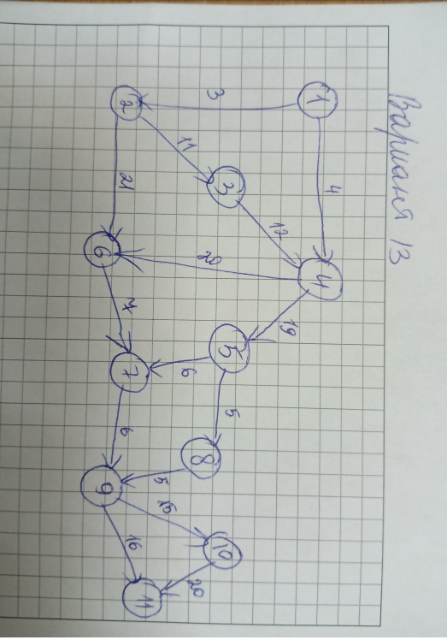
vi | vj | cij | Переменные | Ограничения
1 | 2 | 3 | 0 | 1
1 | 4 | 4 | 1 | 0
2 | 3 | 11 | 0 | 0
2 | 6 | 21 | 0 | 0
3 | 4 | 12 | 0 | 0
4 | 5 | 19 | 1 | 0
4 | 6 | 20 | 0 | 0
5 | 7 | 6 | 0 | 0
5 | 8 | 5 | 1 | 0
6 | 7 | 7 | 0 | 0
7 | 9 | 6 | 0 | 1
8 | 9 | 5 | 1
9 | 10 | 15 | 0
9 | 11 | 16 | 1
10 | 11 | 20 | 0

 |  | Целевая функция |  | 49

